Taxonomy
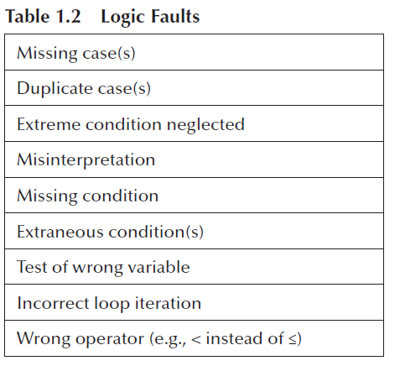
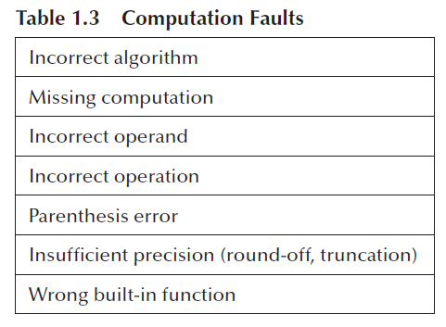
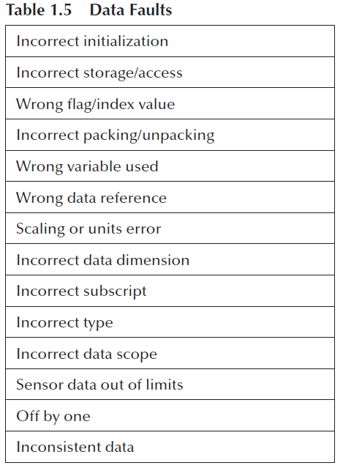
TAXONOMÍA PSP
NÚMERO | NOMBRE DEL TIPO | DESCRIPCIÓN
10 | Documentación | comentarios, mensajes
20 | Sintaxis | puntuación, tipos, formato de instrucciones
30 | Construcción, paquetes | administración de cambios, bibliotecas, control de versiones
40 | Asignación | declaraciones, nombres duplicados, alcance y límites
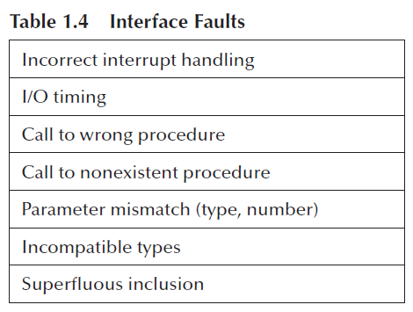
50 | Interfaz | llamadas a procedimientos y referencias, entrada/salida, formatos de usuarios
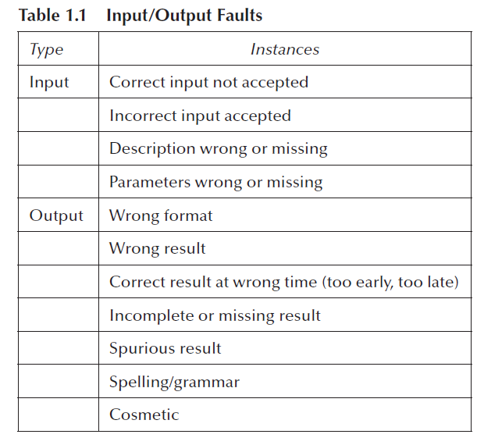
60 | Verificación | mensajes de error, verificaciones inadecuadas
70 | Datos | estructura, contenido
80 | Función | lógica, apuntadores, ciclos, recursión, computación, defectos de función
90 | Sistema | configuración, memoria.
100 | Ambiente | diseño, compilación, prueba u otros problemas del sistema.

